Sheet1
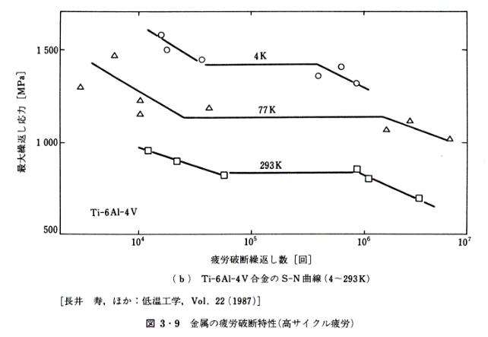
金属の疲労破断特性(高サイクル疲労) Ti-6Al-4V合金のS-N曲線(4K)
No. | 4.3-9-2
Title | 金属の疲労破断特性(高サイクル疲労) Ti-6Al-4V合金のS-N曲線(4K)
Xlabel | 疲労破断繰返し数 [回]
Ylabel | 最大繰返し応力 [MPa]
 | 4K
9760.918875839 | 1577.15134
11160.8183256716 | 1495.25223
24941.8148916074 | 1441.83976
348043.063765733 | 1356.37982
577457.207025975 | 1406.23145
825532.230996055 | 1317.21068

